22 合計特殊出生率
22 合計特殊出生率

 | 時点 2024(R6)年（毎年）
 | 単位 － |  |  |  |  |  |  |  | 偏差値 |  | 38.8
順位 |  | 都道府県名 |  | 数 値 |  |  | 順位 | 都道府県名 |  | 数 値

 |  | 0 | 全 国 |  | 1.15 | 0.0 | 23 | 0 | 和歌山 |  | 1.24
1 |  | 0 | 沖 縄 |  | 1.54 | 0.0 | 25 | 0 | 石 川 |  | 1.23
2 |  | 0 | 福 井 |  | 1.46 | 0.0 | 25 | 0 | 兵 庫 |  | 1.23
3 |  | 0 | 鳥 取 |  | 1.43 | 0.0 | 27 | 0 | 愛 知 |  | 1.22
3 |  | 0 | 島 根 |  | 1.43 | 0.0 | 27 | 0 | 福 岡 |  | 1.22
3 |  | 0 | 宮 崎 |  | 1.43 | 0.0 | 29 | 0 | 群 馬 |  | 1.20
6 |  | 0 | 佐 賀 |  | 1.41 | 0.0 | 30 | 0 | 静 岡 |  | 1.19
7 |  | 0 | 長 崎 |  | 1.39 | 0.0 | 30 | 0 | 奈 良 |  | 1.19
7 |  | 0 | 熊 本 |  | 1.39 | 0.0 | 32 | 0 | 山 形 |  | 1.17
9 |  | 0 | 鹿児島 |  | 1.38 | 0.0 | 33 | 0 | 茨 城 |  | 1.16
10 |  | 0 | 大 分 |  | 1.37 | 0.0 | 34 | 0 | 福 島 |  | 1.15
11 |  | 0 | 山 口 |  | 1.36 | 0.0 | 34 | 0 | 栃 木 |  | 1.15
11 |  | 0 | 香 川 |  | 1.36 | 0.0 | 36 | 0 | 青 森 |  | 1.14
13 |  | 0 | 滋 賀 |  | 1.32 | 0.0 | 36 | 0 | 新 潟 |  | 1.14
13 |  | 0 | 徳 島 |  | 1.32 | 0.0 | 36 | 0 | 大 阪 |  | 1.14
15 |  | 0 | 長 野 |  | 1.30 | 0.0 | 39 | 0 | 岩 手 |  | 1.09
16 |  | 0 | 富 山 |  | 1.29 | 0.0 | 39 | 0 | 埼 玉 |  | 1.09
16 |  | 0 | 広 島 |  | 1.29 | 0.0 | 39 | ◎ | 千 葉 |  | 1.09
18 |  | 0 | 愛 媛 |  | 1.28 | 0.0 | 42 | 0 | 神奈川 |  | 1.08
19 |  | 0 | 岐 阜 |  | 1.27 | 0.0 | 43 | 0 | 京 都 |  | 1.05
19 |  | 0 | 岡 山 |  | 1.27 | 0.0 | 44 | 0 | 秋 田 |  | 1.04
21 |  | 0 | 山 梨 |  | 1.26 | 0.0 | 45 | 0 | 北海道 |  | 1.01
22 |  | 0 | 高 知 |  | 1.25 | 0.0 | 46 | 0 | 宮 城 |  | 1.00
23 |  | 0 | 三 重 |  | 1.24 | 0.0 | 47 | 0 | 東 京 |  | 0.96

合計特殊出生率
北海道 | 1.01
青 森 | 1.14
岩 手 | 1.09
宮 城 | 1
秋 田 | 1.04
山 形 | 1.17
福 島 | 1.15
茨 城 | 1.16
栃 木 | 1.15
群 馬 | 1.2
埼 玉 | 1.09
千 葉 | 1.09
東 京 | 0.96
神奈川 | 1.08
新 潟 | 1.14
富 山 | 1.29
石 川 | 1.23
福 井 | 1.46
山 梨 | 1.26
長 野 | 1.3
岐 阜 | 1.27
静 岡 | 1.19
愛 知 | 1.22
三 重 | 1.24
滋 賀 | 1.32
京 都 | 1.05
大 阪 | 1.14
兵 庫 | 1.23
奈 良 | 1.19
和歌山 | 1.24
鳥 取 | 1.43
島 根 | 1.43
岡 山 | 1.27
広 島 | 1.29
山 口 | 1.36
徳 島 | 1.32
香 川 | 1.36
愛 媛 | 1.28
高 知 | 1.25
福 岡 | 1.22
佐 賀 | 1.41
長 崎 | 1.39
熊 本 | 1.39
大 分 | 1.37
宮 崎 | 1.43
鹿児島 | 1.38
沖 縄 | 1.54

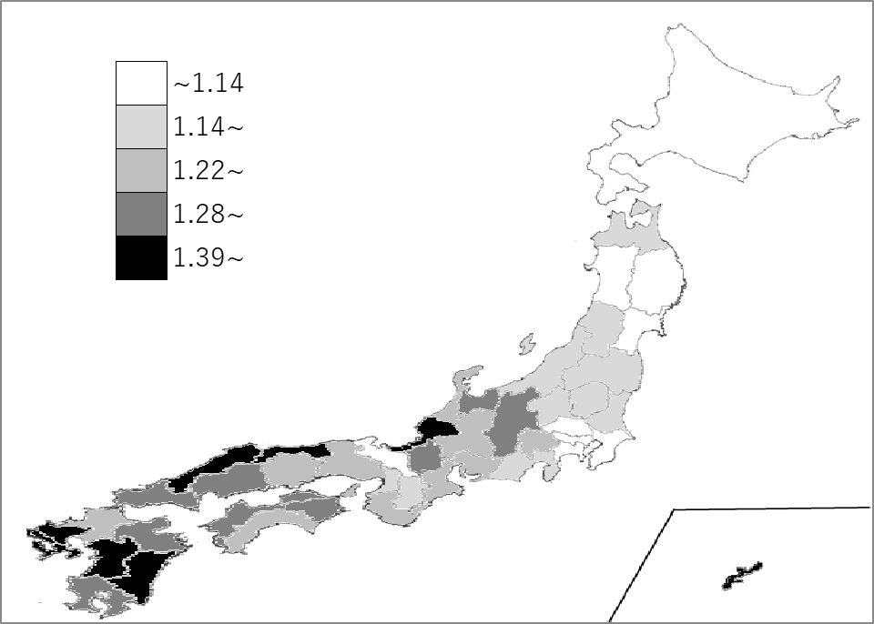
千葉県の推移
令和2年 | 1.27 | 40
令和3年 | 1.21 | 44
令和4年 | 1.18 | 40
令和5年 | 1.14 | 40
令和6年 | 1.09 | 39

《備 考》 ・資料出所 厚生労働省「人口動態統計（確定数）の概況」 注）合計特殊出生率とは、その年次の１５歳から４９歳までの女性の年齢別出生率を合計した もので、１人の女性が仮にその年次の年齢別出生率で一生の間に生むとしたときの子ども の数に相当します。

